การหาระยะทาง
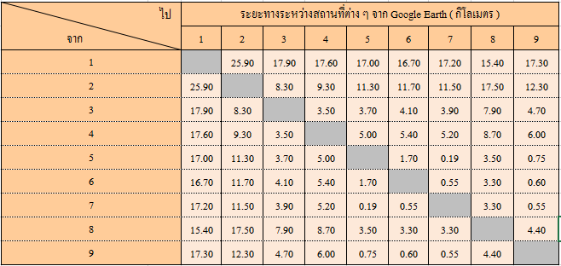
 |  | ทศนิยม |  | เรเดียน
หมายเลข | สถานที่ | ละติจูด | ลองจิจูด | ละติจูด | ลองจิจูด | ระยะทาง | จุดที่ 1 | จุดที่ 2 | จุดที่ 3 | จุดที่ 4 | จุดที่ 5 | จุดที่ 6 | จุดที่ 7 | จุดที่ 8 | จุดที่ 9
1 | หมู่บ้านถวาย | 18.6772 | 98.9494 | 0.3260 | 1.7270 | จุดที่ 1 | 0.00
2 | โรงแรมอิมพีเรียลเชียงใหม่รีสอร์ท | 18.8645 | 98.9729 | 0.3292 | 1.7274 | จุดที่ 2 | 20.97 | 0.00
3 | โรงแรมโนโวเทลเชียงใหม่ | 18.8015 | 98.9844 | 0.3281 | 1.7276 | จุดที่ 3 | 14.31 | 7.11 | 0.00
4 | โรงแรมอมารีรินคำเชียงใหม่ | 18.8006 | 98.9678 | 0.3281 | 1.7273 | จุดที่ 4 | 13.86 | 7.12 | 1.75 | 0.00
5 | โรงแรมเซ็นทรัลดวงตะวัน | 18.7841 | 98.9990 | 0.3278 | 1.7279 | จุดที่ 5 | 12.99 | 9.35 | 2.47 | 3.77 | 0.00
6 | โรงแรมดิอิมพีเรียลแม่ปิง | 18.7814 | 98.9979 | 0.3278 | 1.7278 | จุดที่ 6 | 12.66 | 9.60 | 2.65 | 3.82 | 0.32 | 0.00
7 | โรงแรมรอยัลปรินเซสเชียงใหม่ | 18.7835 | 99.0002 | 0.3278 | 1.7279 | จุดที่ 7 | 12.98 | 9.45 | 2.60 | 3.90 | 0.14 | 0.34 | 0.00
8 | โรงแรมเลอเมอริเดียนเชียงใหม่ | 18.7592 | 98.9986 | 0.3274 | 1.7279 | จุดที่ 8 | 10.49 | 12.01 | 4.93 | 5.63 | 2.77 | 2.47 | 2.71 | 0.00
9 | โรงแรมเจดีย์เชียงใหม่ | 18.7822 | 99.0038 | 0.3278 | 1.7279 | จุดที่ 9 | 13.01 | 9.71 | 2.96 | 4.31 | 0.55 | 0.63 | 0.41 | 2.62 | 0.00

